титул
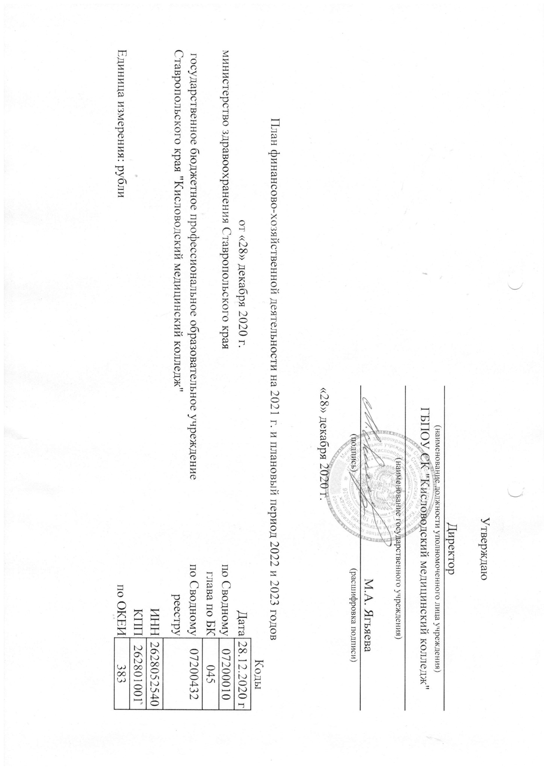

раздел-2
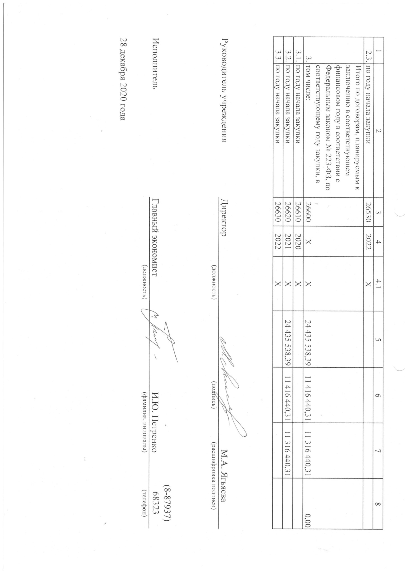
Раздел 2. Сведения по выплатам на закупки товаров, работ, услуг

№ п/п | Наименование показателя | Коды строк | Год начала закупки | Сумма
 |  |  |  | Код по бюджетной классификации Российской Федерации | на 2021 г. текущий финансовый год | на 2022 г. первый год планового периода | на 2023 г. второй год планового периода | за пределами планового периода
1 | 2 | 3 | 4 | 4.1 | 5 | 6 | 7 | 8
1. | Выплаты на закупку товаров, работ, услуг, в том числе: | 26000 | Х | Х | 30,670,406.05 | 17,728,741.73 | 17,756,792.28 | 0.00
1.1. | по контрактам (договорам), заключенным до начала текущего финансового года без применения норм Федерального закона от 5 апреля 2013 г. № 44-ФЗ «О контрактной системе в сфере закупок товаров, работ, услуг для обеспечения государственных и муниципальных нужд» (далее - Федеральный закон № 44-ФЗ) и Федерального закона от 18 июля 2011 г. № 223-ФЗ «О закупках товаров, работ, услуг отдельными видами юридических лиц» (далее - Федеральный закон № 223-ФЗ) | 26100 | Х | Х
1.2. | по контрактам (договорам), планируемым к заключению в соответствующем финансовом году без применения норм Федерального закона № 44-ФЗ и Федерального закона № 223-ФЗ | 26200 | Х | Х
1.3. | по контрактам (договорам), заключенным до начала текущего финансового года с учетом требований Федерального закона № 44-ФЗ и Федерального закона № 223-ФЗ, в том числе: | 26300 | Х | Х | 3,230,609.00 | 0.00 | 0.00 | 0.00
1.3.1. | в соответствии с Федеральным законом № 44-ФЗ, из них: | 26310 | 2020 | Х | 3,230,609.00 | 0.00 | 0.00 | 0.00
 | расходы на оплату услуг связи | 26310.1 | 2020 | 0000000000 | 0.00 | 0.00 | 0.00 | 0.00
 | расходы на оплату прочих работ, услуг | 26310.2 | 2020 | 0000000000 | 0.00 | 0.00 | 0.00 | 0.00
1.3.2. | в соответствии с Федеральным законом № 223-ФЗ |  |  |  | 0.00 | 0.00 | 0.00 | 0.00
1.4. | по контрактам (договорам), планируемым к заключению в соответствующем финансовом году с учетом требований Федерального закона № 44-ФЗ и Федерального закона № 223-ФЗ, в том числе: | 26400 | Х | Х | 27,439,797.05 | 17,728,741.73 | 17,756,792.28 | 0.00
1.4.1. | за счет субсидий, предоставляемых на финансовое обеспечение выполнения государственного задания, в том числе: | 26410 | Х | Х | 2,376,155.68 | 4,052,193.42 | 4,130,243.97 | 0.00
1.4.1.1. | в соответствии с Федеральным законом № 44-ФЗ | 26411 | Х | Х | 2,376,155.68 | 4,052,193.42 | 4,130,243.97 | 0.00
1.4.1.2. | в соответствии с Федеральным законом № 223-ФЗ | 26412 | Х | Х
1.4.2. | за счет субсидий, предоставляемых в соответствии с абзацем вторым пункта 1 статьи 78.1 Бюджетного кодекса Российской Федерации, в том числе: | 26420 | Х | Х | 0.00 | 0.00 | 0.00 | 0.00
1.4.2.1. | в соответствии с Федеральным законом № 44-ФЗ, из них: | 26421 | Х | Х | 0.00 | 0.00 | 0.00 | 0.00
 | Расходы на приобретение основных средств (Обновление библиотечного фонда в соответствии с требованиями ФГОС) | 26421.1 | 2021 | 0000000000 | 0.00 | 0.00 | 0.00
1.4.2.2. | в соответствии с Федеральным законом № 223-ФЗ | 26422 | Х | Х
1.4.3. | за счет субсидий, предоставляемых на осуществление капитальных вложений, из них: | 26430 | Х | Х
1.4.3.1 |  | 26430.1 | 2021 | 0000000000 | 0.00 | 0.00 | 0.00 | 0.00
1.4.5. | за счет прочих источников финансового обеспечения | 26450 | Х | Х | 25,063,641.37 | 13,676,548.31 | 13,626,548.31 | 0.00
1.4.5.1. | в соответствии с Федеральным законом № 44-ФЗ, из них: | 26451 | Х | Х | 628,102.98 | 2,260,108.00 | 2,310,108.00 | 0.00
 | Оплата коммунальных услуг | 26451.1 | 2021 | 0000000000 | 317,994.98 | 1,950,000.00 | 2,000,000.00
 | Расходы на оплату услуг связи | 26451.2 | 2021 | 0000000000 | 135,200.00 | 135,200.00 | 135,200.00
 | Расходы на приобретение горючесмазочных материалов | 26451.3 | Х | 0000000000 | 174,908.00 | 174,908.00 | 174,908.00
1.4.5.2. | в соответствии с Федеральным законом № 223-ФЗ | 26452 | Х | Х | 24,435,538.39 | 11,416,440.31 | 11,316,440.31
2. | Итого по контрактам, планируемым к заключению в соответствующем финансовом году в соответствии с Федеральным законом № 44-ФЗ, по соответствующему году закупки, в том числе: | 26500 | Х | Х | 6,234,867.66 | 6,312,301.42 | 6,440,351.97 | 0.00
2.1. | по году начала закупки | 26510 | 2020 | Х | 3,230,609.00 | 0.00 | 0.00
2.2. | по году начала закупки | 26520 | 2021 | Х | 3,004,258.66 | 6,312,301.42 | 6,440,351.97

